Sheet1
Scene No. | 0
Quest Title | 询问包裹 二
Quest Log | 去找白
Map No. | 22
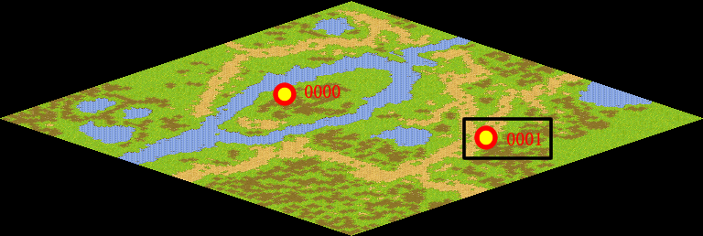
NPC No. | 1
Condition | 做完Quest-0001
Dialog | 关于马凯的包裹，我忽然想起我似乎把它寄放在白那里了，如果你有时间的话帮我去和白说一下，让他早日把马凯的包裹送来。白应该就在郊外草地吧。
Select | 1：接受，2：不接受
Result | 1 : Scene 0001, 2 : 关闭对话框

ScriptFile | Qlog-0002-000.scr
 | Q0001-0002-000.scr

